Bestellformular
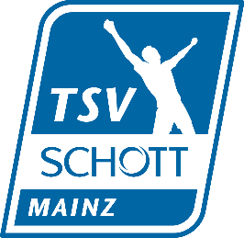
Version 2026_01
 |  |  |  |  |  |  |  |  | WICHTIG: Adresse des Empfängers

 |  |  |  |  |  |  |  | Name
 |  |  |  |  |  |  |  | Straße
 |  |  |  |  |  |  |  | PLZ & Ort
 |  |  |  |  |  |  |  | Telefon
 |  |  |  |  |  |  |  | E-mail
Die Artikel werden individuell bestellt und beschriftet. Deshalb ist ein Umtausch nur bei Qualitätsmängeln möglich.
Bitte informiere dich über die Größen der einzelnen Artikel innerhalb deiner Trainingsgruppen.
Bei weiterer Unklarheit kannst du auch vorab mit uns Kontakt aufnehmen.
Art.Nr. | Beschreibung | Farben | Größen | Preis | bitte Anzahl in Zahlen eingeben |  |  |  |  |  | Summe | Betrag

Herren |  |  |  |  | S | M | L | XL | XXL | 3XL
526754-04 | Cross the Line Split Short | royal | S-3XL | 24.50 € |  |  |  |  |  |  | 0 | 0.00 €
526756-04 | Cross the Line Singlet | royal | S-3XL | 34.50 € |  |  |  |  |  |  | 0 | 0.00 € | mit Atletica
526767-04 | Cross the Line Short Tight | royal | S-3XL | 24.50 € |  |  |  |  |  |  | 0 | 0.00 €
526774-01 | Cross the Line Full Tight | schwarz | S-3XL | 35.00 € |  |  |  |  |  |  | 0 | 0.00 €
657396-02 | teamRISE All Weather Jacket | royal | S-3XL | 46.50 € |  |  |  |  |  |  | 0 | 0.00 €
658595-02 | teamGOAL Casuals Hooded Jacket | royal | S-3XL | 46.50 € |  |  |  |  |  |  | 0 | 0.00 €
658605-02 | teamGOAL Casuals Polo | royal | S-3XL | 29.00 € |  |  |  |  |  |  | 0 | 0.00 €
658618-02 | teamGOAL Casuals Hoody | royal | S-3XL | 43.00 € |  |  |  |  |  |  | 0 | 0.00 €
658622-02 | teamGOAL Sideline Jacket | royal | S-3XL | 53.50 € |  |  |  |  |  |  | 0 | 0.00 €
658629-02 | teamGOAL Training 1/4 Zip Top | royal | S-3XL | 41.60 € |  |  |  |  |  |  | 0 | 0.00 €
658636-02 | teamGOAL Jersey | royal | S-3XL | 29.60 € |  |  |  |  |  |  | 0 | 0.00 € | mit Atletica
658649-02 | teamGOAL Training Sweat | royal | S-3XL | 39.50 € |  |  |  |  |  |  | 0 | 0.00 €
660924-03 | teamLIGA26 Training Pants+ | schwarz | S-3XL | 38.50 € |  |  |  |  |  |  | 0 | 0.00 €
705750-02 | teamGOAL LS Jersey | royal | S-3XL | 29.00 € |  |  |  |  |  |  | 0 | 0.00 €
705752-03 | teamGOAL Shorts | schwarz | S-3XL | 16.10 € |  |  |  |  |  |  | 0 | 0.00 €

Damen |  |  |  |  | XS | S | M | L | XL | XXL
526751-04 | Cross the Line Singlet W | royal | XS-XXL | 31.00 € |  |  |  |  |  |  | 0 | 0.00 € | mit Atletica
526764-04 | Cross the Line Brief W | royal | XS-XXL | 24.50 € |  |  |  |  |  |  | 0 | 0.00 €
526765-04 | Cross the Line Short Tight W | royal | XS-XXL | 24.50 € |  |  |  |  |  |  | 0 | 0.00 €
526766-04 | Cross the Line Crop Top W | royal | XS-XXL | 34.50 € |  |  |  |  |  |  | 0 | 0.00 € | mit Atletica
658652-02 | teamGOAL Training Sweat Wmn | royal | XS-XXL | 39.50 € |  |  |  |  |  |  | 0 | 0.00 €
526770-01 | Cross the Line Full Tight W | schwarz | XS-XXL | 35.00 € |  |  |  |  |  |  | 0 | 0.00 €
658607-02 | teamGOAL Casuals Polo Wmn | royal | XS-XXL | 29.00 € |  |  |  |  |  |  | 0 | 0.00 €
658621-02 | teamGOAL Casuals Hoody Wmn | royal | XS-XXL | 43.00 € |  |  |  |  |  |  | 0 | 0.00 €
658627-03 | teamGOAL Sideline Pant Wmn | schwarz | XS-XXL | 42.00 € |  |  |  |  |  |  | 0 | 0.00 €
658631-02 | teamGOAL Training 1/4 Zip Top Wmn | royal | XS-XXL | 41.60 € |  |  |  |  |  |  | 0 | 0.00 €
658635-02 | teamGOAL Training Jacket Wmn | royal | XS-XXL | 43.00 € |  |  |  |  |  |  | 0 | 0.00 €
658638-02 | teamGOAL Jersey Wmn | royal | XS-XXL | 29.60 € |  |  |  |  |  |  | 0 | 0.00 € | mit Atletica
*Hose für Damen geeignet. Kindergröße 164 ≙ Damengröße S usw. |  |  |  |  | 152 | 164 | 176
660925-03 | teamLIGA26 Training Pants+ Jr.* | schwarz | 152-176 | 35.00 € |  |  |  |  |  |  | 0 | 0.00 €

Kinder |  |  |  |  | 116 | 128 | 140 | 152 | 164
526757-04 | Cross the Line Split Short Y | royal | 128-164 | 21.00 € |  |  |  |  |  |  | 0 | 0.00 €
526760-04 | Cross the Line Singlet Y | royal | 128-164 | 31.00 € |  |  |  |  |  |  | 0 | 0.00 € | mit Atletica
526761-04 | Cross the Line Short Tight Y (Jungen) | royal | 128-164 | 21.00 € |  |  |  |  |  |  | 0 | 0.00 €
526762-04 | Cross the Line Crop Top G Y | royal | 128-164 | 31.00 € |  |  |  |  |  |  | 0 | 0.00 € | mit Atletica
526763-04 | Cross the Line Short Tight G Y (Mädchen) | royal | 128-164 | 21.00 € |  |  |  |  |  |  | 0 | 0.00 €
657402-02 | teamRISE All Weather Jkt Jr | royal | 116-164 | 43.00 € |  |  |  |  |  |  | 0 | 0.00 €
658596-02 | teamGOAL Casuals Hooded Jacket Jr | royal | 116-164 | 43.00 € |  |  |  |  |  |  | 0 | 0.00 €
658619-02 | teamGOAL Casuals Hoody Jr | royal | 116-164 | 39.50 € |  |  |  |  |  |  | 0 | 0.00 €
658632-02 | teamGOAL Training 1/4 Zip Top Jr | royal | 116-164 | 38.10 € |  |  |  |  |  |  | 0 | 0.00 €
658634-02 | teamGOAL Training Jacket Jr | royal | 116-164 | 39.50 € |  |  |  |  |  |  | 0 | 0.00 €
658637-02 | teamGOAL Training Jersey Jr | royal | 116-164 | 26.10 € |  |  |  |  |  |  | 0 | 0.00 € | mit Atletica
658651-02 | teamGOAL Training Sweat Jr | royal | 116-164 | 36.00 € |  |  |  |  |  |  | 0 | 0.00 €
660925-03 | teamLIGA26 Training Pants+ Jr. | schwarz | 116-164 | 35.00 € |  |  |  |  |  |  | 0 | 0.00 €
705751-02 | teamGOAL LS Jersey Jr | royal | 116-164 | 25.50 € |  |  |  |  |  |  | 0 | 0.00 €
705753-03 | teamGOAL Shorts Jr | schwarz | 116-164 | 12.60 € |  |  |  |  |  |  | 0 | 0.00 €

Accessoires |  |  |  |  |  |  |  |  |  | UA
022355-02 | Liga Beanie | royal/schwarz | - | 11.90 € |  |  |  |  |  |  | 0 | 0.00 €
052725-01 | Watterbottle Plastic 0,75 l | schwarz | - | 10.50 € |  |  |  |  |  |  | 0 | 0.00 €
090232-02 | teamGOAL Teambag S | royal/schwarz | S | 28.00 € |  |  |  |  |  |  | 0 | 0.00 €
090233-02 | teamGOAL Teambag M | royal/schwarz | M | 31.50 € |  |  |  |  |  |  | 0 | 0.00 €
090234-02 | teamGOAL Teambag L | royal/schwarz | L | 35.00 € |  |  |  |  |  |  | 0 | 0.00 €
090239-02 | teamGOAL Backpack | royal/schwarz | - | 26.60 € |  |  |  |  |  |  | 0 | 0.00 €
090240-02 | teamGOAL Gym Sack | royal/schwarz | - | 8.40 € |  |  |  |  |  |  | 0 | 0.00 €
Beschriftungkosten inklusive |  |  |  |  |  |  |  |  |  | Gesamt | 0 | 0.00 €
Informationen zu den Kleidungsstücken und Teilen findet man im Internet. Dazu bitte bei Google wie folgt suchen:
PUMA + "Beschreibung" eingeben Beispiel: PUMA teamGOAL Training Jersey Jr

 | Datum der Bestellung

Versandkosten: |  |  | Bitte das Original-Formular komplett ausgefüllt als Excel-Datei an uns zurück mailen. Bitte keine Scans.
Umschlag: 4€ (Oberteil, z.B., T-Shirt, Crop Top - keine Hoodies) |  |  | Oberteile sind mit Logos des TSV Schott Mainz veredelt.
Pakete bis 10 kg: 8€ |  |  | Umtausch/Rückgabe |  |  | nur in berechtigten Gründen wie Qualitätsmängeln!
Pakete ab 10 kg: 12€ |  |  | Lieferzeit |  |  | 3 Wochen bei sofortiger Verfügbarkeit der Artikel
 |  |  | Zahlung |  |  | Vorkasse, Rechnung folgt i.d.R. innerhalb von 2 Werktagen
 |  |  | Versandkosten |  |  | trägt der Besteller
Bestellungen an: m-und-m-sports@t-online.de

Empfehlung KiLA
Kinder Leichtathletik U8-U10-U12

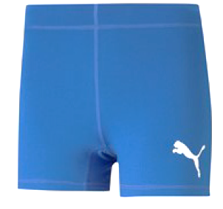
Art. Nr. | Beschreibung
526763-04 | Cross the Line Short Tight Y (Mädchen)

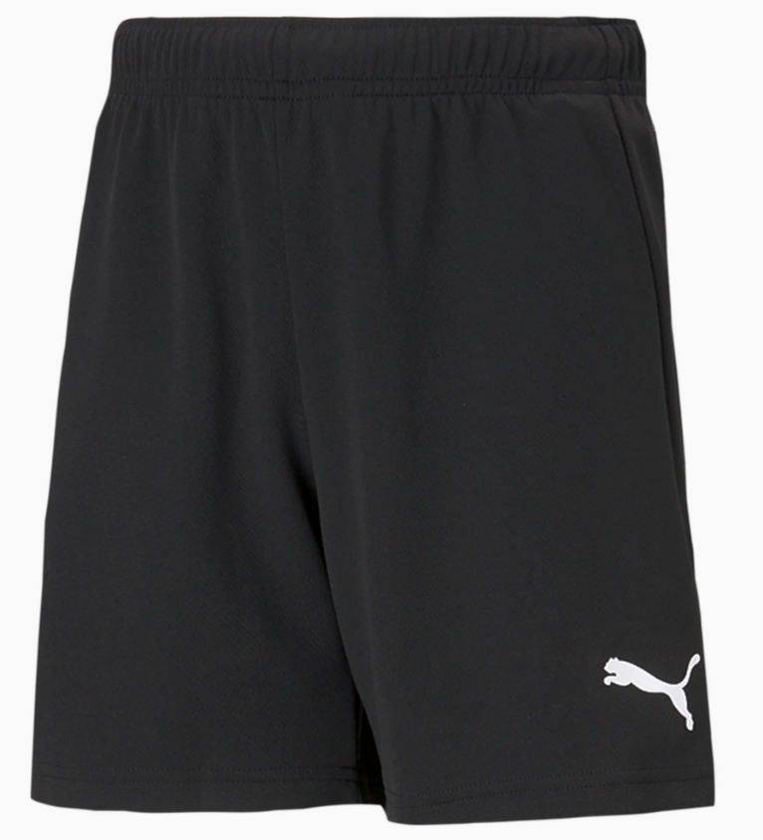
705753_03 | teamGOAL Shorts Jr

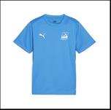
658637_02 | teamGOAL Training Jersey Jr

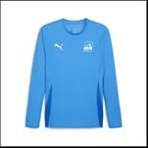
705751_02 | teamGOAL LS Jersey Jr

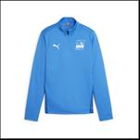
656567/02 | teamGOAL Training 1/4 Zip Top Jr

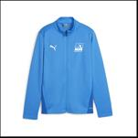
656570/02 | teamGOAL Training Jacket Jr

657335/03 | teamLIGA Training Pants Pro Jr

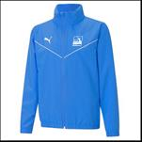
657402/02 | teamRISE All Weather Jaket Jr

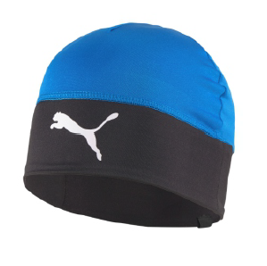
022786/02 | Liga Beanie JR

